UT-DASH-011
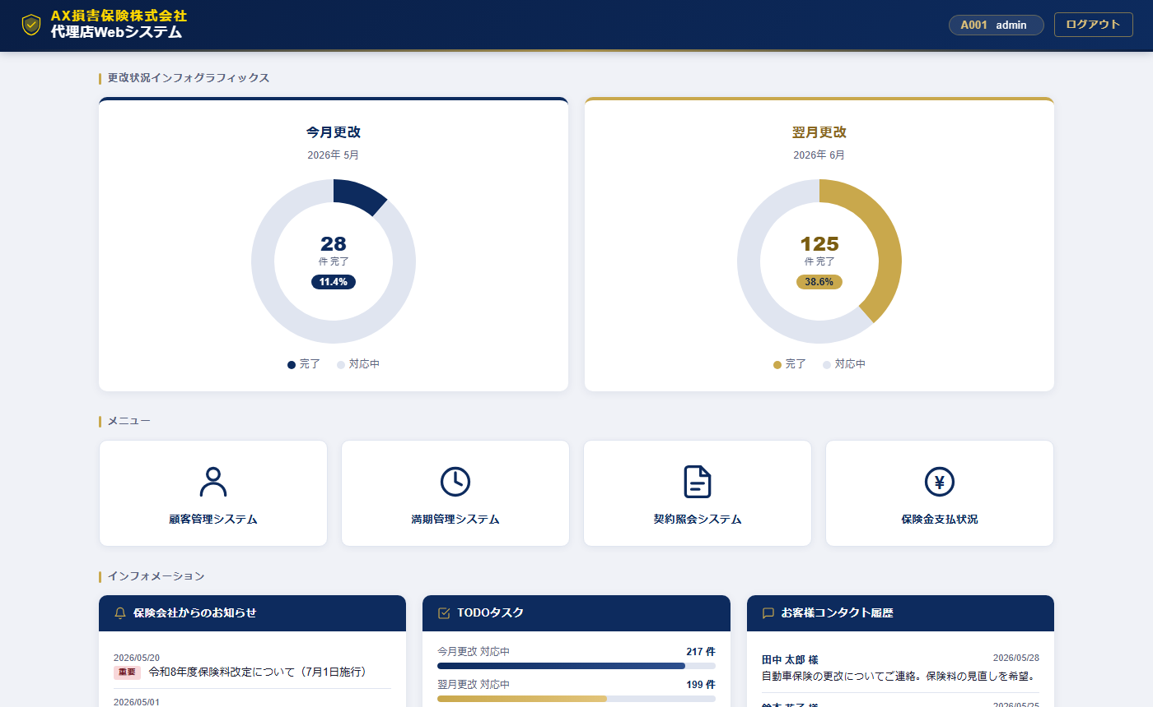
UT-DASH-011 画面キャプチャ証跡

UT-DASH-018
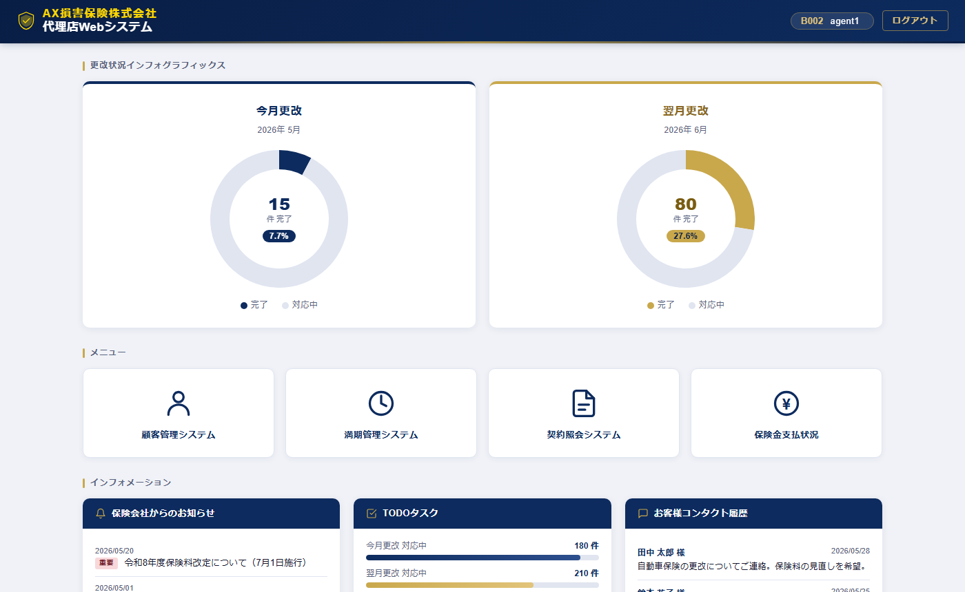
UT-DASH-018 画面キャプチャ証跡

UT-DASH-019

UT-DASH-019 画面キャプチャ証跡

